Лист1
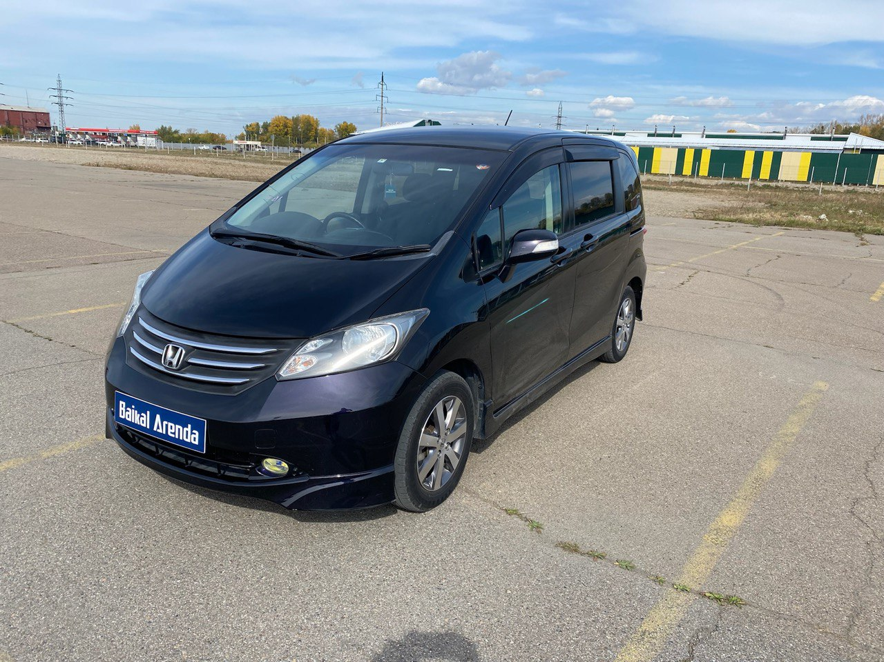
 | Собственник или владелец | Байкал Аренда Иркутск
 | Партнер /доля/сумма | БЕЛОБРОВ ДЕНИС 1/4 195000
 | Автомобиль / Срок | HONDA FREED 2009 № Е015КР138
 | Первоначальный взнос/ залог | 2375
недели | Статья ДДС | Сумма | Расход | Ремонт | Выдача ДС | Остаток
1 | 2022-11-08 | 2750 | 375 |  |  | 2375
2 | 2022-11-15 | 2750 | 375 |  |  | 4750
3 | 2022-11-22 | 2750 | 375 |  |  | 7125
4 | 2022-11-29 | 2750 | 375 |  |  | 9500
5 | 2022-12-06 | 2750 | 375 |  |  | 11875
6 | 2022-12-13 | 2750 | 375 |  |  | 14250
7 | 2022-12-20 | 2750 | 375 |  |  | 16625
8 | 2022-12-27 | 2750 | 375 |  | 19000 | 0 | в аренде
9 | 2023-01-03 | 2750 | 375 |  |  | 2375 | на стоянке
10 | 2023-01-10 | 2750 | 375 |  |  | 4750 | на оформлении
11 | 2023-01-17 | 2750 | 375 |  |  | 7125 | в прокате
12 | 2023-01-24 | 2750 | 375 |  |  | 9500 | продан / выкуплен
13 | 2023-01-31 | 2750 | 375 |  |  | 11875 | на ремонте
14 | 2023-02-07 | 2750 | 375 |  |  | 14250 | на продаже
15 | 2023-02-14 | 2750 | 375 |  |  | 16625 | в залоге
16 | 2023-02-21 | 2750 | 375 |  |  | 19000
17 | 2023-02-28 | 2750 | 375 |  | 21375 | 0 | 02.05.2023 оплата маяка
18 | 2023-03-07 | 2750 | 375 |  |  | 2375
19 | 2023-03-14 | 2750 | 375 |  |  | 4750
20 | 2023-03-21 | 2750 | 375 |  |  | 7125
21 | 2023-03-28 | 2750 | 375 |  |  | 9500
22 | 2023-04-04 | 2750 | 375 |  |  | 11875
23 | 2023-04-11 | 2750 | 375 |  |  | 14250
24 | 2023-04-18 | 2750 | 375 |  |  | 16625
25 | 2023-04-25 | 2750 | 375 |  |  | 19000
26 | 2023-05-02 | 2750 | 375 | 200 |  | 21175
27 | 2023-05-09 | 2750 | 375 |  |  | 23550
28 | 2023-05-16 | 2750 | 375 |  |  | 25925
29 | 2023-05-23 | 2750 | 375 |  |  | 28300
30 | 2023-05-30 | 2750 | 375 |  | 30675 | 0
31 | 2023-06-06 | 2750 | 375 |  |  | 2375
32 | 2023-06-13 | 2750 | 375 |  |  | 4750
33 | 2023-06-20 | 2750 | 375 |  |  | 7125
34 | 2023-06-27 | 2750 | 375 |  |  | 9500
35 | 2023-07-04 | 2750 | 375 |  |  | 11875
36 | 2023-07-11 | 2750 | 375 |  |  | 14250
37 | 2023-07-18 | 2750 | 375 |  |  | 16625
38 | 2023-07-25 | 2750 | 375 |  |  | 19000
39 | 2023-08-01 | 2750 | 375 |  |  | 21375
40 | 2023-08-08 | 2750 | 375 |  |  | 23750
41 | 2023-08-15 | 2750 | 375 |  |  | 26125
42 | 2023-08-22 | 2750 | 375 |  |  | 28500
43 | 2023-08-29 | 2750 | 375 |  | 30875 | 0
44 | 2023-09-05 | 2750 | 375 |  |  | 2375
45 | 2023-09-12 | 2750 | 375 |  |  | 4750
46 | 2023-09-19 | 2750 | 375 |  |  | 7125
47 | 2023-09-26 | 2750 | 375 |  |  | 9500
48 | 2023-10-03
49 | 2023-10-10
50 | 2023-10-17
51 | 2023-10-24
52 | 2023-10-31
53 | 2023-11-07
54 | 2023-11-14
55 | 2023-11-21
56 | 2023-11-28
57 | 2023-12-05
58 | 2023-12-12
59 | 2023-12-19
60 | 2023-12-26
61 | 2024-01-02
62 | 2024-01-09
63 | 2024-01-16
64 | 2024-01-23
65 | 2024-01-30
66 | 2024-02-06
67 | 2024-02-13
68 | 2024-02-20
69 | 2024-02-27
70 | 2024-03-05
71 | 2024-03-12
72 | 2024-03-19
73 | 2024-03-26
74 | 2024-04-02
75 | 2024-04-09
76 | 2024-04-16
77 | 2024-04-23
78 | 2024-04-30
79 | 2024-05-07
80 | 2024-05-14
81 | 2024-05-21
82 | 2024-05-28
83 | 2024-06-04
84 | 2024-06-11
85 | 2024-06-18
86 | 2024-06-25
87 | 2024-07-02
88 | 2024-07-09
89 | 2024-07-16
90 | 2024-07-23
91 | 2024-07-30
92 | 2024-08-06
93 | 2024-08-13
94 | 2024-08-20
95 | 2024-08-27
96 | 2024-09-03
97 | 2024-09-10
98 | 2024-09-17
99 | 2024-09-24
100 | 2024-10-01
101 | 2024-10-08
102 | 2024-10-15
103 | 2024-10-22
104 | 2024-10-29
105 | 2024-11-05
106 | 2024-11-12
107 | 2024-11-19
108 | 2024-11-26
109 | 2024-12-03
110 | 2024-12-10
111 | 2024-12-17
112 | 2024-12-24
113 | 2024-12-31
114 | 2025-01-07
115 | 2025-01-14
116 | 2025-01-21
117 | 2025-01-28
118 | 2025-02-04
119 | 2025-02-11
120 | 2025-02-18
121 | 2025-02-25
122 | 2025-03-04
123 | 2025-03-11
124 | 2025-03-18
125 | 2025-03-25
126 | 2025-04-01
127 | 2025-04-08
128 | 2025-04-15
129 | 2025-04-22
130 | 2025-04-29
131 | 2025-05-06
132 | 2025-05-13
133 | 2025-05-20
134 | 2025-05-27
135 | 2025-06-03
136 | 2025-06-10
137 | 2025-06-17
138 | 2025-06-24
139 | 2025-07-01
140 | 2025-07-08
141 | 2025-07-15
142 | 2025-07-22
143 | 2025-07-29
144 | 2025-08-05
145 | 2025-08-12
146 | 2025-08-19
147 | 2025-08-26
148 | 2025-09-02
149 | 2025-09-09
150 | 2025-09-16
151 | 2025-09-23
152 | 2025-09-30
153 | 2025-10-07
154 | 2025-10-14
155 | 2025-10-21
156 | 2025-10-28
157 | 2025-11-04

